Instrucciones
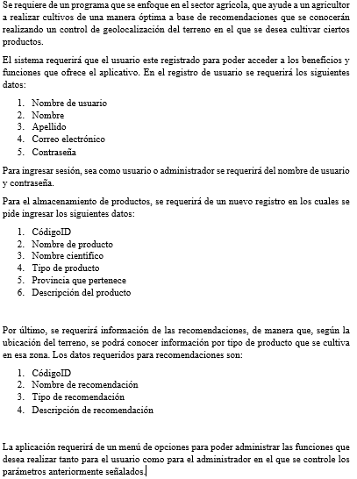

Gráficos
 | Proyecto |  |  |  |  |  |  |  |  |  |  |  |  |  |  |  | SPRINT |  | INICIO |  | DÍAS
 | Control de ubicacion de terreno y recomendaciones de produccion agricola |  |  |  |  |  |  |  |  |  |  |  |  |  |  |  | 1 |  | 11-Jan-21 |  | 13

Gráfico de esfuerzo

Gráfico de tareas

Gráfico individual

 | 2021-01-11 | 1900-01-13 | 2021-01-14 | 2021-01-15 | 2021-01-19 | 2021-01-21 | 2021-01-22 | 2021-01-26 | 2021-01-28 | 2021-01-29 | 2021-02-02 | 2021-02-04 | 2021-02-10 | 2021-02-11 | 2021-02-18 | 2021-02-26 | 2021-03-03 | 2021-03-04 | 2021-03-06 | 2021-03-10 | 2021-03-11 | 2021-03-18 | 2021-03-25 | 2021-04-01
Patricio | 0 | 0 | 0 | 3 | 3 | 0 | 0 | 0 | 0 | 0 | 0 | 5 | 4 | 2 | 0 | 1 | 5 | 0 | 1 | 4 | 4 | 3 | 5 | 0
Richard | 0 | 0 | 0 | 0 | 0 | 0 | 0 | 0 | 0 | 0 | 4 | 8 | 4 | 0 | 0 | 0 | 5 | 2 | 0 | 6 | 2 | 3 | 4 | 0
Wilmer | 0 | 0 | 0 | 0 | 0 | 0 | 0 | 0 | 0 | 0 | 2 | 5 | 2 | 12 | 0 | 0 | 0 | 8 | 0 | 0 | 7 | 7 | 4 | 0
Todos | 2 | 0 | 0 | 2 | 3 | 3 | 0 | 0 | 0 | 0 | 3 | 11 | 2 | 0 | 4 | 2 | 2 | 2 | 0 | 5 | 3 | 0 | 1 | 0
Todos | 2 | 0 | 0 | 2 | 3 | 3 | 0 | 0 | 0 | 0 | 3 | 11 | 2 | 0 | 4 | 2 | 2 | 2 | 0 | 5 | 3 | 0 | 1 | 0
Todos | 2 | 0 | 0 | 2 | 3 | 3 | 0 | 0 | 0 | 0 | 3 | 11 | 2 | 0 | 4 | 2 | 2 | 2 | 0 | 5 | 3 | 0 | 1 | 0
Todos | 2 | 0 | 0 | 2 | 3 | 3 | 0 | 0 | 0 | 0 | 3 | 11 | 2 | 0 | 4 | 2 | 2 | 2 | 0 | 5 | 3 | 0 | 1 | 0
Todos | 2 | 0 | 0 | 2 | 3 | 3 | 0 | 0 | 0 | 0 | 3 | 11 | 2 | 0 | 4 | 2 | 2 | 2 | 0 | 5 | 3 | 0 | 1 | 0
 | 0 | 0 | 0 | 0 | 0 | 0 | 0 | 0 | 0 | 0 | 0 | 0 | 0 | 0 | 0 | 0 | 0 | 0 | 0 | 0 | 0 | 0 | 0 | 0
 | 0 | 0 | 0 | 0 | 0 | 0 | 0 | 0 | 0 | 0 | 0 | 0 | 0 | 0 | 0 | 0 | 0 | 0 | 0 | 0 | 0 | 0 | 0 | 0
 | 0 | 0 | 0 | 0 | 0 | 0 | 0 | 0 | 0 | 0 | 0 | 0 | 0 | 0 | 0 | 0 | 0 | 0 | 0 | 0 | 0 | 0 | 0 | 0
 | 0 | 0 | 0 | 0 | 0 | 0 | 0 | 0 | 0 | 0 | 0 | 0 | 0 | 0 | 0 | 0 | 0 | 0 | 0 | 0 | 0 | 0 | 0 | 0

